機能概要
機能概要 |  | 業 務 | 社宅 | 機 能 | 入居月数補正 |  | 作成者 | 湯浅 | 作成日 | 2015-12-28
 |  | 処 理 | 社宅入居者台帳管理 | 処理種別 | オンライン |  | 修正者 |  | 修正日

 | 機能概要 |  |  |  |  | データフロー
 | 社宅管理主任が、入居月数の維持管理のため、現在入居している社宅及び次回入居時適用の入居月数、自己都合カウントの補正を行います。 入居社宅情報の「入居月数」「自己都合カウント」を補正し社宅使用料に変更が生じた場合、「社宅使用料等訂正通知書」の作成を行います。
入居月数
入居者使用料

社員
駐車場使用料

入居月数補正

組織
社宅使用料等訂正通知書

入居者
 | 前提条件・制約事項・運用上の留意事項
 | ・現在または過去に社宅の入居実績があること。

社宅帰属会社

駐車場
入居者

駐車場
入居月数

入居者使用料
 | セキュリティ要件
 | ・利用権限 BA ・ロール名 社宅管理主任 ・セキュリティ範囲 自管理社宅

駐車場使用料

画面遷移図
画面遷移図 | 業 務 | 社宅 | 機 能 | 入居月数補正 | 作成者 | 湯浅 | 作成日 | 2015-12-28
 | 処 理 | 社宅入居者台帳管理 | 処理種別 | オンライン | 修正者 |  | 修正日

「検索」ボタン
業務メニュー
CHD30S01
CHD30S02
「入居月数補正」メニュー
入居月数補正検索画面
「検索画面に戻る」ボタン
入居月数補正画面

「クリア」ボタン
「登録」ボタン
「社宅使用料訂正通知書」
ハイパーリンク

帳票出力画面
（別ウィンドウ）

画面レイアウト
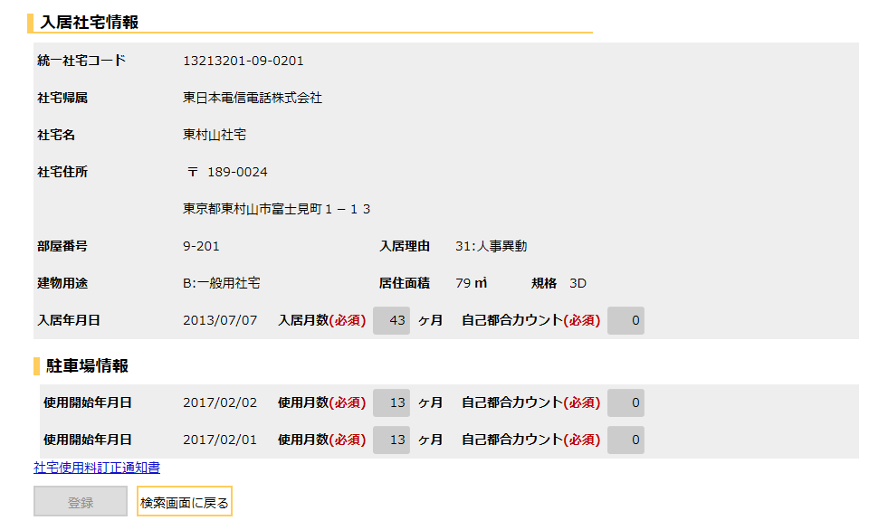
画面レイアウト |  |  | 業 務 | 社宅 |  | 機 能 | 入居月数補正 |  | 作成者 | 湯浅 | 作成日 | 2015-12-28
 |  |  | 処 理 | 社宅入居者台帳管理 |  | 処理種別 | オンライン |  | 修正者 | 藤橋 | 修正日 | 2017-01-15

 | 画面名 | 入居月数補正検索 |  | 表示名 | 入居月数補正検索 | 画面ＩＤ |  | CHD30S01



 | 画面名 | 入居月数補正 （１／３） |  | 表示名 | 入居月数補正 | 画面ＩＤ |  | CHD30S02

 | ◆入居月数補正登録前の画面イメージ
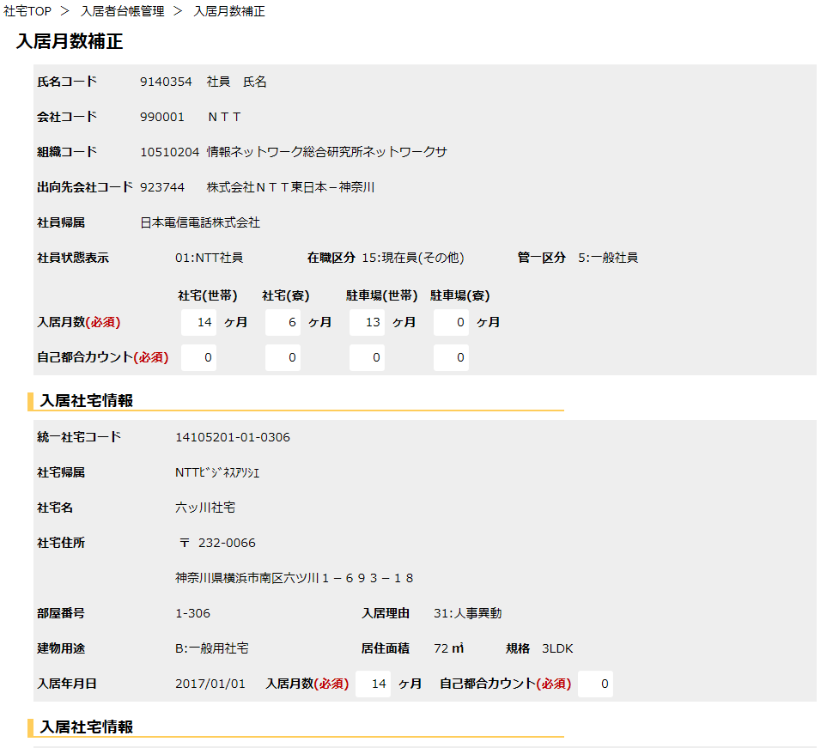

氏名

会社名

組織名

出向会社名

 | ※次ページへ続く

 | 画面名 | 入居月数補正 （２／３） |  | 表示名 | 入居月数補正 | 画面ＩＤ |  | CHD30S02

 | ◆入居月数補正登録前の画面イメージ
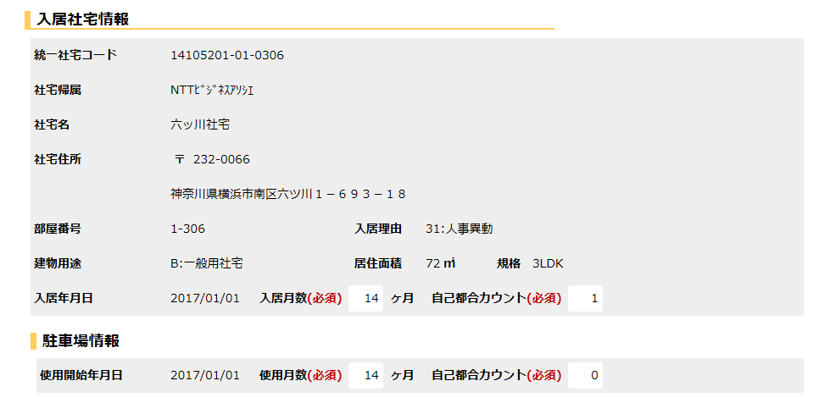

入居社宅情報の数だけ繰り返し
『入居年月日』の降順に表示する。

駐車場情報の数だけ繰り返し
『使用開始年月日』の降順に表示する。

 | ※次ページへ続く

 | 画面名 | 入居月数補正 （３／３） |  | 表示名 | 入居月数補正 | 画面ＩＤ |  | CHD30S02

 | ◆入居月数補正登録前の画面イメージ
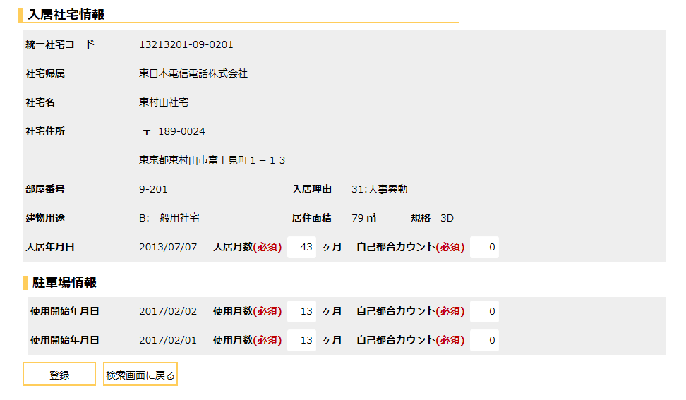

入居社宅情報の数だけ繰り返し
『入居年月日』の降順に表示する。

駐車場情報の数だけ繰り返し
『使用開始年月日』の降順に表示する。

 | 画面名 | 入居月数補正 （１／２） |  | 表示名 | 入居月数補正 | 画面ＩＤ |  | CHD30S02

 | ◆入居月数補正登録完了画面イメージ
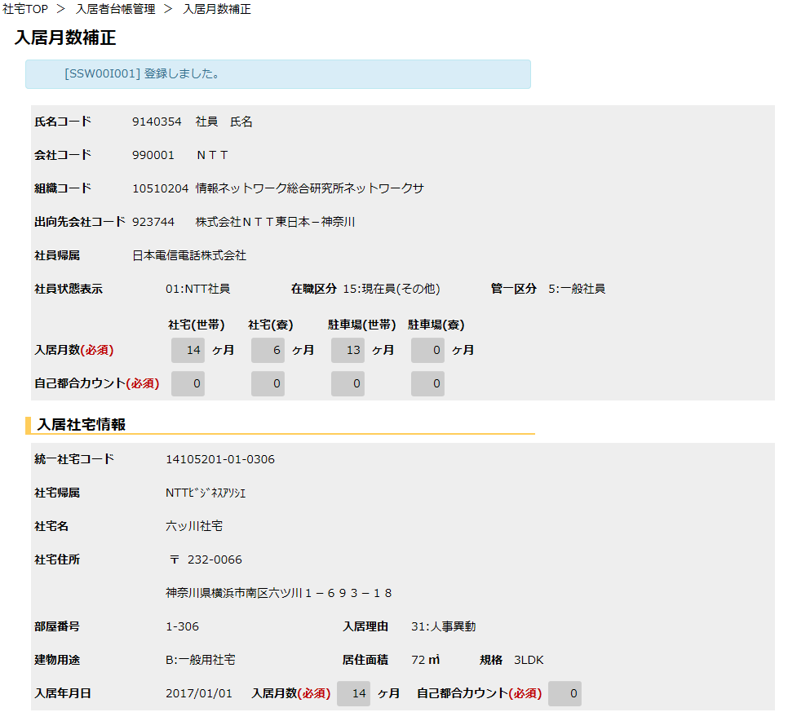

 | 画面名 | 入居月数補正 （２／２） |  | 表示名 | 入居月数補正 | 画面ＩＤ |  | CHD30S02

 | ◆入居月数補正登録完了画面イメージ

機能詳細
機能詳細 |  |  |  | 業 務 |  | 社宅 | 機 能 | 入居月数補正 | 作成者 | 湯浅 |  | 作成日 |  | 2015-12-28
 |  |  |  | 処 理 |  | 社宅入居者台帳管理 | 処理種別 | オンライン | 修正者 | 菅沼 |  | 修正日 |  | 2017-10-20

入力 |  | 処理 |  |  |  |  |  |  |  | イベントID | 出力

入居月数補正検索画面
 |  |  | １．入居月数補正検索画面
 |  |  | （１）初期表示 |  |  |  |  |  |  | CHD30S0101
 |  |  |  | ア．画面項目仕様に基づき画面を表示する。
入居月数補正検索画面
 |  |  | （２）『検索』ボタン押下時 |  |  |  |  |  |  | CHD30S0102
 |  |  |  | ア．バリデーションチェックを行う。（「画面項目仕様」を参照）
 |  |  |  | イ．『氏名コード』の入力チェックを行う。（「チェック仕様 項番01～05」を参照）
テーブル
 |  |  |  | ウ．検索条件のチェックを行う。（「チェック仕様 項番06」を参照）
 | ［入居月数］ |  |  | エ．入居月数補正画面に遷移する。
 | ［社員］
 | ［組織マスタ］ |  | （３）『クリア』ボタン押下時 |  |  |  |  |  |  | CHD30S0103
 |  |  |  | ア．『氏名コード』の値をクリアする。
 | ［社宅帰属会社］

テーブル
 |  |  | ２．入居月数補正画面
 |  |  | （１）初期表示 |  |  |  |  |  |  | CHD30S0201
 |  |  |  | ア．表示情報の取得
 | ［社員］ |  |  | （ア）［社員］より入居月数補正検索画面で入力した『氏名コード』に該当する社員情報を取得し画面に表示する。
 | ［会社マスタ］ |  |  | （イ）［会社マスタ］［組織マスタ］［社員帰属会社］より、［社員］の所属情報に対応する名称を取得し画面に表示する。
 | ［組織マスタ］ |  |  | （ウ）［入居月数］より『氏名コード』に該当する入居月数情報を取得し画面に表示する。
 | ［社員帰属会社］ |  |  | （エ）［入居者］より『氏名コード』に該当し、入居状況コードが“3”（入居中）
 | ［入居月数］ |  |  | かつ、削除表示が“0”（有効）である入居者情報を取得し画面に表示する。
入居月数補正画面
 | ［入居者］ |  |  | （オ）［駐車場］より項番（エ）の入居者情報に紐付き、削除表示が“0”（有効）または
 | ［駐車場］ |  |  | 削除表示が“1”（有効）、かつ使用停止年月日が給与接続走行月以降であり、使用開始年月日と同年月でない
 |  |  |  | 駐車場情報を取得し、画面に表示する。
 |  |  |  | （カ）項番（オ）で駐車場情報が取得できた場合
 |  |  |  |  | ａ．［駐車場．使用停止年月日］が設定されているレコードを非表示にする。

 |  |  |  | イ．『入居社宅情報』グループの表示
 |  |  |  | （ア）項番２（１）ア（エ）で［入居者］より入居者情報を取得できなかった場合
 |  |  |  |  | ａ．『入居社宅情報』グループを非表示にする。

 |  |  |  | ウ．『駐車場情報』グループの表示
 |  |  |  | （ア）項番２（１）ア（オ）で［駐車場］より駐車場情報を取得できなかった場合
 |  |  |  |  | ａ．『駐車場情報』グループを非表示にする。

 |  |  |  | エ．『社宅使用料訂正通知書』ハイパーリンクを非表示にする。

入居月数補正画面
 |  |  | （２）『登録』ボタン押下時 |  |  |  |  |  |  | CHD30S0202
 |  |  |  | ア．バリデーションチェックを行う。（「画面項目仕様」を参照）
 |  |  |  | イ．入居者使用料の存在チェックを行う。[入居者使用料．適用開始年月]が適用年月以降のレコードのみ存在する場合、
 |  |  |  |  | メッセージを表示して処理を中断する。（「チェック仕様 項番05」を参照）
 |  |  |  | （ア）確認メッセージで『はい』ボタンが押下された場合
 |  |  |  |  | ａ．『入居社宅情報』グループの『入居月数』『自己都合カウント』が変更した、
テーブル
テーブル
 |  |  |  |  | または『駐車場情報』グループの『使用月数』『自己都合カウント』を変更した場合、
 | ［入居者使用料］ |  |  |  | 社宅使用料または駐車場使用料の変更があるか確認し |  |  |  |  |  |  |  | ［入居者使用料］
 | ［駐車場使用料］ |  |  |  | ［入居者使用料］［駐車場使用料］［社宅使用料等訂正通知書］の追加または更新を行う。 |  |  |  |  |  |  |  | ［駐車場使用料］
 |  |  |  |  | （2重社宅の場合は、以下の処理を社宅ごとに繰り返す） |  |  |  |  |  |  |  | ［社宅使用料等訂正通知書］
 |  |  |  |  | （ａ）訂正前と訂正後の社宅使用料の変更があるか確認し［入居者使用料］の追加または更新を行う。 |  |  |  |  |  |  |  | ［入居者］
 |  |  |  |  | （「補足説明 項番１（１）ア」を参照） |  |  |  |  |  |  |  | ［駐車場］
 |  |  |  |  | （ｂ）『駐車場情報』グループの『使用月数』『自己都合カウント』を変更した場合、 |  |  |  |  |  |  |  | ［入居月数］
 |  |  |  |  | 駐車場使用料の変更があるか確認し［駐車場使用料］の追加または更新を行う。（駐車場台数分を繰り返す）
 |  |  |  |  | （「補足説明 項番１（１）イ」を参照）
 |  |  |  |  | （ｃ）訂正前と訂正後の社宅使用料または駐車場使用料合計に変更があるか確認し、
 |  |  |  |  | ［社宅使用料等訂正通知書］の追加または更新を行う。（「補足説明 項番１（１）ウ」を参照）
 |  |  |  |  | （ｄ）［入居者使用料］の未来日処理
 |  |  |  |  | 適用年月より大きい［入居者使用料］が存在する場合、社宅使用料の変更があるか確認し［入居者使用料］の
 |  |  |  |  | 追加または更新を行う。（「補足説明 項番１（１）エ」を参照）
 |  |  |  |  | （ｅ）［駐車場使用料］の未来日処理（駐車場台数分を繰り返す）
 |  |  |  |  | 適用年月より大きい［駐車場使用料］が存在する場合、駐車場使用料の変更があるか確認し［駐車場使用料］の
 |  |  |  |  | 追加または更新を行う。（「補足説明 項番１（１）オ」を参照）
 |  |  |  |  | （ｆ）未来日処理で算出した訂正前と訂正後の社宅使用料または駐車場使用料合計に変更があるか確認し、
 |  |  |  |  | ［社宅使用料等訂正通知書］の追加または更新を行う。（「補足説明 項番１（１）カ」を参照）
 |  |  |  |  | （ｇ）継続入居社宅で、通常処理の社宅使用料または駐車場使用料に変更があり、
 |  |  |  |  | かつ［入居者使用料］に［入居者使用料．適用開始年月］が適用年月より以降の未来日レコードが存在しない場合、
 |  |  |  |  | 条件により［社宅使用料等訂正通知書］の追加または更新を行う（「補足説明 項番１（１）キ」を参照）

 |  |  |  |  | ｂ．『氏名コード』、入居申込管理番号をキーに［入居者］の更新を行う。（「テーブル更新仕様 入居者 更新」を参照）
 |  |  |  |  | ｃ．『氏名コード』、入居申込管理番号、駐車場使用開始許可通知管理番号をキーに［駐車場］の更新を行う。
 |  |  |  |  | （「テーブル更新仕様 駐車場 更新」を参照）
 |  |  |  |  | ｄ．『氏名コード』をキーに［入居月数］の更新を行う。（「テーブル更新仕様 入居月数 更新」を参照）
 |  |  |  |  | ｅ．「チェック仕様 項番03、04」に当てはまるメッセージを表示する。
 |  |  |  |  | ｆ．『検索画面に戻る』ボタンを除く入力項目を全て入力不可に設定する。
 |  |  |  |  | ｇ．［社宅使用料等訂正通知書］の追加または更新を行った場合、『社宅使用料訂正通知書』ハイパーリンクを表示する。
 |  |  |  |  | ｈ．処理完了メッセージを表示する。

 |  |  | （３）『社宅使用料訂正通知書』ハイパーリンク押下時 |  |  |  |  |  |  | CHD30S0203
 |  |  |  | ア．「使用料訂正通知書」の帳票出力バッチを実行し、出力されたＰＤＦを別ウィンドウで表示する。
 |  |  |  | （外部機能仕様「使用料訂正通知書」参照）

